正常执行项目控制信息0923
实荣公司2026年度在执行项目关键控制信息统计表
序 号 | 项目 编号 | 项目名称 | 合同 性质 | 类别 | 业务 经理 | 项目执行进展/状态 | 业务经理当前任务 | 项目全景计划达成状态 绿/完成 浅绿/推进中 黄/中度逾期 红/严重逾期 |  |  |  |  | 项目回款状态 绿/完成 浅绿/推进中 黄/中度逾期 红/严重逾期 |  |  |  | 是否 派人 | 拟/已派人员
 |  |  |  |  |  |  |  | 工程 设计 | 招标 订购 | 发货 提货 | 施工 完工 | 施工 验收 | 预付款 | 提货款 | 安装款 | 质保金
1 | C2403 | 埃及2X1万吨水泥仓及输送项目 | EP+C 指导 | 工业 | 陈辉 | 筒仓施工已交接；尹/李/仓泵厂家调试进行中（5中1台空压机问题待解决） 0915人员撤场（留电气人员）/螺栓补发货（随客户后续配件订单一起发） | 催促业主进度加快 | 完成 | 完成 | 完成 | 进行中 |  | 完成20% | 完成75% | 已结算 单算 | 供货5% | 是 | 尹宏洲
2 | C2409 | 埃及8X9000吨水泥卷边仓项目 | EP+C | 工业 | 王伟乐 | 0618卷仓已完，指导安装再安排；待卷仓设备发回（物流）-安排中 业务沟通安装费用和卷仓设备逾期费用-0729（共约10万美元）-待定船期 业主施工计划（便于电气工程师指导调试的安排）-9月份待具体日期 | 协调卷仓设备发回 催收安装款 | 完成 | 完成 | 完成 | 完成 |  | 完成30% | 完成40% | 进行中25% |  | 是 | 袁继斌 黄海山
3 | C2506 | 蒙古新2X7000T水泥仓系统项目 | EPC | 工业 | 陈子凡 | 土建施工冬歇期0421复工-整体延误约70天 1. 1#2#卷仓完成0724卷仓设备已回0809-待结算完成； 2. 0821最后一批次发货（电控），0901非标发货完成 目前全部在口岸待换装，第1车已完成换装0909 3.0807窗户和楼梯位置增加和变更/彩钢板颜色问题业主供货解决 4.业务协调催促业主进度款（供货款已90%） 5.施工：土建9月中结束，机电待电控和非标到场；施工安全问题 | 协同相关施工 催要进度款 | 完成 | 完成 | 基本完成 | 进行中 |  | 供货完成10% 施工完成30% | 供货完成90% | 施工款 30% 进行中 |  | 是 | 李亚超
4 | G2503 | 阿联酋32个开心果和杏仁筒仓项目 | EP+C | 粮食 | 王伟超 | 0608已验货/问题已处理/已客户发函，待收货款和发货时间 -客户回复：9月份根据资金情况-9月中旬待消息 金恒闸门SEW电机发货前7天通知付款，完成闸门加工，满足发货条件 | 收货款、发货时间确定 | 完成 | 基本 完成 | 有风险 |  |  | 完成30% | 有风险 |  |  | 否 | 待确定
5 | C2414 | 巴基斯坦SECMC铁路装车站系统 | E+PC | 工业 | 陈子凡 张硕 | 土建施工进行中，采购/加工进行中/土建施工延65天，交货延迟8周 1.钢构施工-SECO已入场，初步施工准备完成，计划9月初开工； 2.1批次0616/0807到港，已到场 2批次0705/0821到港，已到场 3批次0720/0823船期/0917到港（0902已到港部分） 4批次0818/0826船期/0919到港 5批次计划（剩余钢构+相关设备）0916发货 6批次时间待定 3.发泡胶30/部分消防物资当地采购 4.电气类供货防爆认证证书、国内与国际认证，业主提出此不符合项的风险 5.电气设计交付-业主邮件催付，之前已提出，需重点考虑解决 6.水泵认证事宜，新采购/询价中 | 相关发货、质检、发货款等协调 | 基本完成 | 进行中 | 进行中 | 进行中 | - | 设计完成50% 土建完成 70% 供货完成15% | 进行中 | 进行中 |  | 是 | 曹明刚 牛亚峰 温朋龙
6 | C2510 | 斯里兰卡4x2000吨水泥仓项目 | EP 指导 | 工业 | 陈辉 | 1.备货完成 2.业主FOB发货日期待定 3.信用证LC已经延期 4.发货日期？ 计划10月15日后船期 | 协调业主发货 | 完成 | 完成 | 进行中 |  |  | 完成30% | 进行中 | 不涉及 |  | 是 | 待定
7 | C2511 | 埃及2×500t水泥仓项目 | EP 指导 | 工业 | 王伟乐 | 0908验货完成/发货安排待跟业主确定？ 空气斜槽（透气布未安装），待整改，大约20天后完成 | 协调业主付款和发货 | 完成 | 完成 | 进行中 | - |  | 完成30% | 进行中 | 不涉及 | 不涉及 | 是 | 待定
8 | C2603 | 淮北临涣焦化新建除尘灰回配项目 | EPC | 工业 | 李永祥 | 达产/验收/结算进行中，交接资料/结算单/验收款支付-崔继龙/李永祥安排 | 业主进度款 | 完成 | 完成 | 进行中 | 进行中 |  | 进度款60%（截止6月份） |  |  |  | 是 | 崔继龙
9 | C2604 | 阿尔及利亚颗粒仓和储罐项目 | EPC | 工业 | 李永祥 | 推迟至0909验货0915/0918/0925船期待定？罐底板连接形式，对接/搭接？ 发泡胶（150支）计划现场采购，补油漆材料当地采购…… 施工工器具-施工单位确定（张海军）-2气价格，待确定最终价格和合同 | 发货/工期/货款协调确定 | 完成 | 完成 | 进行中 | - |  | 完成15% | 进行中 |  |  | 是 | 待定
10 | C2605 | 北方稀土（包头）料仓和输送系统项目 | EPC | 工业 | 李永祥 | 0701入场/发货完成0817/收尘变频器0905发货/计划9月中施工完成 | 进度款 | 完成 | 完成 | 完成 | 进行中 | 进行中 | 完成30% | 进行中 |  |  | 是 | 王海坤 李鲲鹏
11 | G2504 | 菲律宾Davao及Cebu淀粉仓项目 0702专题会/0707-0716现场勘察 改造变更/施工合同/0720专题会 0724达沃改造工艺段暂停 | EPC | 粮食 | 陈子凡 张硕 | 已收预付款，业主的施工合同0831/Mark的施工合同？保函20270310工期/待施工安排 达沃项目：仓+收尘器1批次0727已到货/卸货；前工艺段已完成，电气待整体整合，计划0925交货；工艺改造段目前执行暂停0724，待业主确认（0730/0815/0831）； 宿务项目：预埋板0724发货；设计完成/备货中0920计划 | 改造方案确定/施工合同/收发货款 | 中度逾期 | 进行中 | 进行中 | - |  | 完成20% | 进行中 |  |  | 是 | 袁继斌
12 | C2608 | 蒙古MAK WEST火车接收坑改造项目 | EP | 工业 | 陈子凡 | 已收预付/0603预启动会/部分设计变更/专题会-新执行依据/全景计划确定0817 设计：工艺/结构1设计已完成，结构2已完成 招采：招采进行中0910，生产加工推进 | 已收预付/确定设计变更 | 基本 完成 | 进行中 | - | 不涉及 |  | 完成30% |  | 不涉及 |  | 否 | -
13 | C2610 | 青海能发（集团）铁路装车站系统项目 | EPC | 工业 | 郭朝伟 | 预付已收0819；0831项目推进会/进展？ 缓存/定量仓/钢结构设计完成/图纸会审；提资招采/材料发货日期待定，暂定0915； 工程人员已勘察/施工招标进行中-基本确定，待最终价 | 相关技术细节沟通 | 进行中 | 进行中 | - | - | - | 完成 |  | 不涉及 |  | 是 | 黄海山/温晓川
14 | G2601 | 阿联酋PACG（尼日利亚）面粉仓项目 | EP | 粮食 | 韩鸿彪 | 预付已收0901；0902项目启动会已开 设计开始 | 相关图纸确认、验货、发货款等沟通 | 进行中 | - | - | - | - | 完成 | - | 不涉及 |  | 否 | -

 |  |  |  |  |  | 马鹏飞菲律宾新中标项目
 |  |  |  |  |  | 菲律宾淀粉仓项目
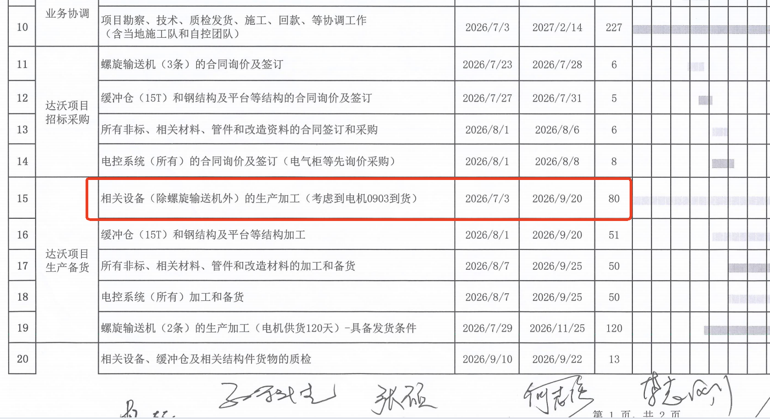
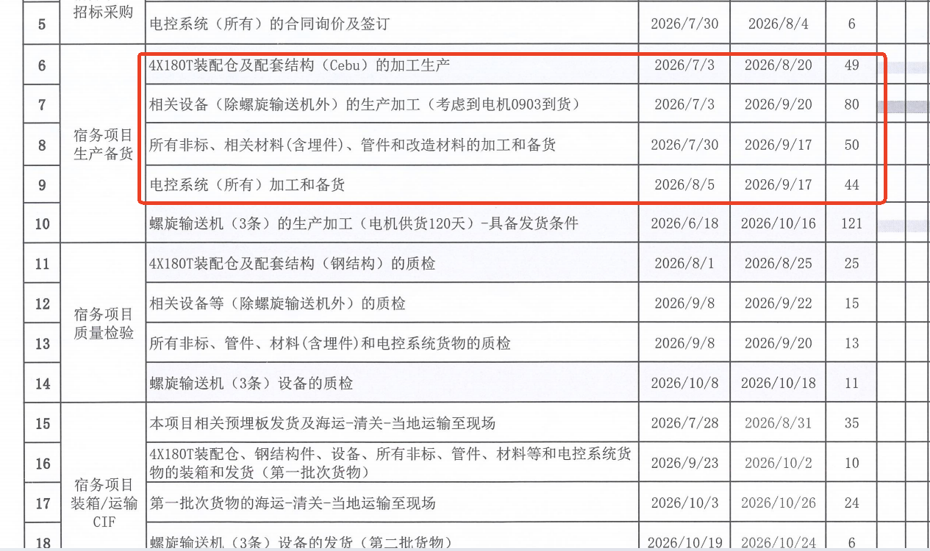

 |  |  |  |  |  | /
 |  |  |  |  |  | 3

 |  | 青海铁路装车站系统项目 |  |  |  |  |  | 蒙古WEST火车接收坑项目
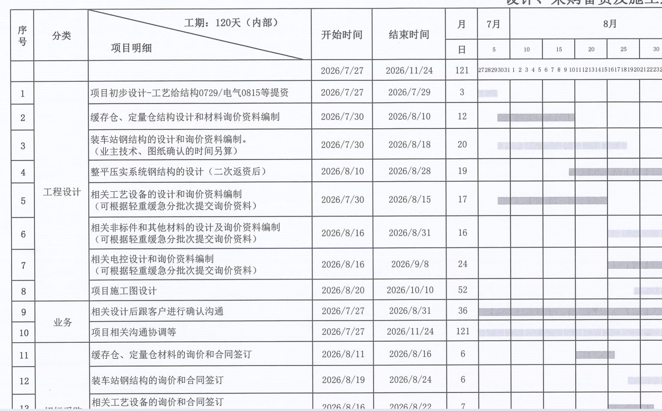
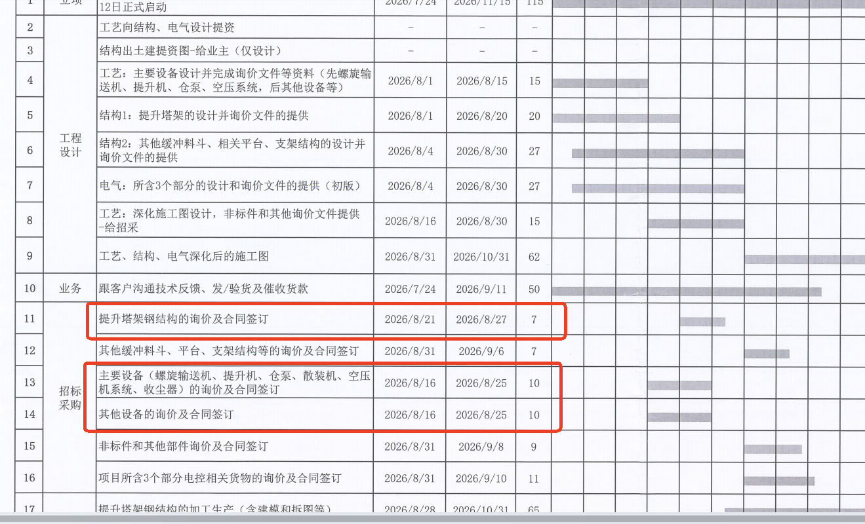

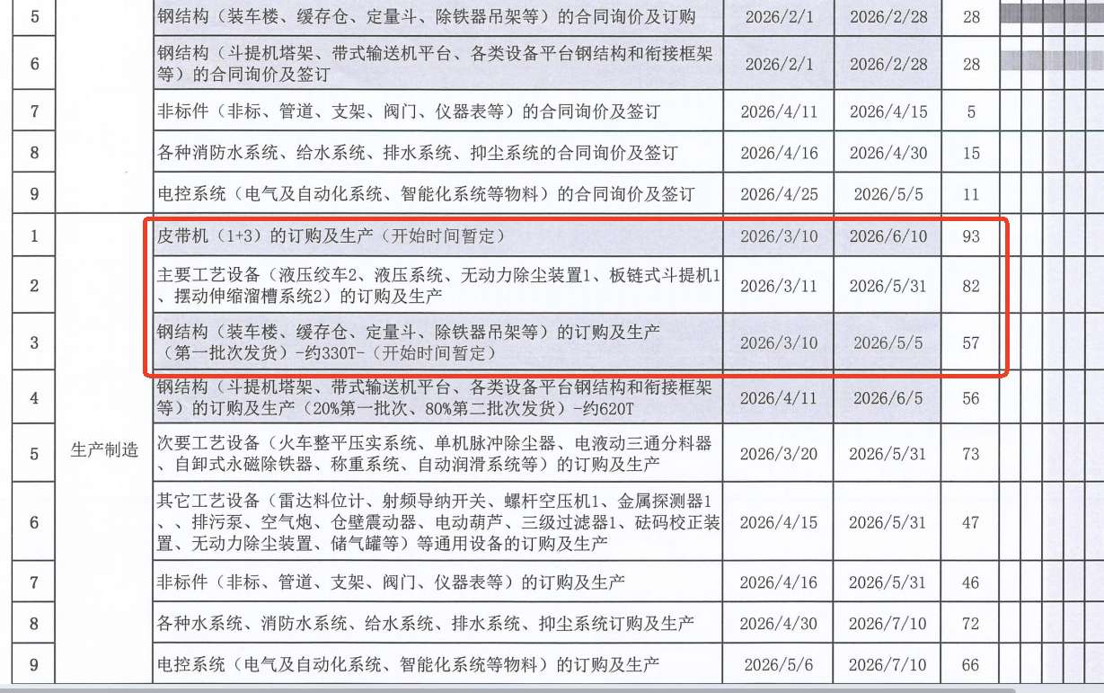
 |  | 巴基斯坦项目

